规证
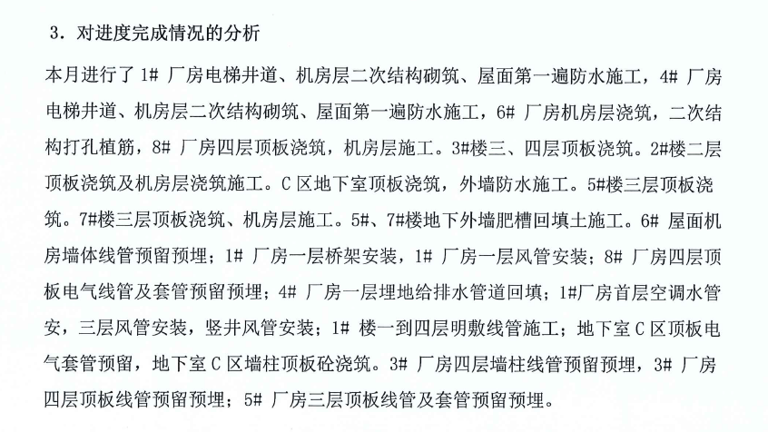
建设内容 | 规划建筑面积（平方米）
 | 合计 | 地上规划建筑面积 |  |  |  |  | 地下规划建筑面积 |  |  |  |  |  |  | 楼层 |  | 20.00% | 30.00% | 15.00% | 15.00% | 20.00% | 100.00%
 |  | 小计 | 厂房 | 多功能厅 | 设备及其他 | 人防 | 小计 | 汽车库 | 戊类库房 | 商业 | 设备及其他 | 公共配套 | 人防 |  |  | 基础 | 主体结构 | 二次结构 | 设备 | 外装 | 合计
1#厂房 | 6927.670 | 6927.67 | 6792.040 |  | 135.630 |  | 0.00 |  |  |  |  |  |  | 4 | 封顶，二次结构60%，设备15% | 20.00% | 30.00% | 9% | 2% |  | 61.25%
2#配套建筑 | 1209.660 | 1209.66 |  | 1114.370 | 95.290 |  | 0.00 |  |  |  |  |  |  | 2 | 封顶，二次结构15%，设备15% | 20.00% | 30.00% | 5% | 2% |  | 57.25%
3#厂房 | 5469.730 | 5469.730 | 5364.140 |  | 105.590 |  | 0.00 |  |  |  |  |  |  | 4 | 封顶，二次结构15%，设备15% | 20.00% | 30.00% | 5% | 2% |  | 57.25%
4#厂房 | 6927.670 | 6927.67 | 6792.040 |  | 135.630 |  | 0.00 |  |  |  |  |  |  | 4 | 封顶，二次结构60%，设备15% | 20.00% | 30.00% | 9% | 2% |  | 61.25%
5#厂房 | 7348.610 | 7348.61 | 7182.600 |  | 158.010 | 8.000 | 0.00 |  |  |  |  |  |  | 3 | 封顶，二次结构15%，设备15% | 20.00% | 30.00% | 5% | 2% |  | 57.25%
6#厂房 | 6927.670 | 6927.67 | 6792.040 |  | 135.630 |  | 0.00 |  |  |  |  |  |  | 4 | 封顶，二次结构60%，设备15% | 20.00% | 30.00% | 9% | 2% |  | 61.25%
7#厂房 | 7366.860 | 7366.86 | 7208.600 |  | 158.260 |  | 0.00 |  |  |  |  |  |  | 3 | 封顶，二次结构15%，设备15% | 20.00% | 30.00% | 5% | 2% |  | 57.25%
8#厂房 | 9807.090 | 9807.09 | 9576.800 |  | 230.290 |  | 0.00 |  |  |  |  |  |  | 4 | 封顶，二次结构60%，设备15% | 20.00% | 30.00% | 9% | 2% |  | 61.25%
1#人防出入口 | 124.660 | 124.66 |  |  |  | 124.660 | 0.00 |  |  |  |  |  |  | 1 |  |  |  |  |  |  | 0.00%
1#门卫 | 19.980 | 19.98 |  |  | 19.980 |  | 0.00 |  |  |  |  |  |  | 1 |  |  |  |  |  |  | 0.00%
2#门卫 | 10.020 | 10.02 |  |  | 10.020 |  | 0.00 |  |  |  |  |  |  | 1 |  |  |  |  |  |  | 0.00%
地下室 | 10500.000 | 0.00 |  |  |  |  | 10500.00 | 5121.94 | 88.29 |  | 4264.50 |  | 1025.27 |  | 封顶，二次结构60% | 20.00% | 30.00% | 9% | 2% |  | 61.25%
合计 | 62639.620 | 52139.620 | 49708.260 | 1114.370 | 1184.330 | 132.660 | 10500.000 | 5121.940 | 88.290 | 0.000 | 4264.500 | 0.000 | 1025.270 |  |  |  |  |  |  |  | 59.00%
 |  | 51976.960
 | 62639.620

 | 建安取值 |  |  |  |  |  |  |  |  |  |  |  |  |  |  |  |  | 租金
 |  | 建筑面积 | 单方建安 | 合计 |  | 工程进度 |  |  |  |  |  |  |  |  |  |  |  | 地上 | 50,822.63 | 2.3
72% | 主体 | 62639.62 | 2835.8263987 | 177635088 |  | 100% | 主体进度 | 在建总额 | 分摊设备和装修 | 设备及装修进度 | 分摊设备进度值 | 造价总额（含分摊设备） | 主体及设备进度值合计 | 计算造价 |  |  |  | 地下 | 5,210.23 | 0
51% | 地上 | 52139.62 | 2400 | 125135088 |  |  | 90% | 11262.15792 | 4853.9147835 | 15% | 728.08721752 | 17367.42 | 11990.245138 | 20790.784 | 58% | 69% |  |  | 56,032.86 | 2.1
21% | 地下 | 10500.000 | 5000 | 52500000 |  |  | 90% | 4725 | 2036.4434165 | 15% | 305.46651248 | 7286.44 | 5030.4665125 | 3801.892 |  | 69% | 2625
13% | 装修 | 62639.62 | 500 | 31319810 |  | 100% | 0 |  |  |  |  |  | 0
15% | 设备 | 62639.62 | 600 | 37583772 |  | 100%
 | 人防 |  | 5000 | 0
 | 综合平均 | 62639.62 | 3935.8263987 | 246538670 |  | 1 |  |  | 6890.3582 |  |  | 24653.867 | 17020.71165 | 24592.676 |  | 69%
 |  |  | 47432298.849 |  |  |  |  |  | 17763.5088
 | 扣除人防单价 |  | 4010 |  |  |  |  |  | 24653.867

 | 成新度
 |  | 建成年代 |  | 砖混 | 钢混 | 残值率 | 成新度
 | 直线折旧 |  | 2025 | 50 | 60 | 0 | -3275%
 | 观察成新 |  |  |  |  |  | 85%
 |  |  |  |  |  |  | -1595.0%

 | 50822.630 | 4000 | 20329.052 | 20790.784
 | 1154.330 | 4000 | 461.732
 | 30.000 | 4000 | 12 | 3801.892
 | 9474.730 | 4000 | 3789.892
人防 | 1157.930 | 4000
 | 62639.620 |  | 24592.676

